2023_08_data
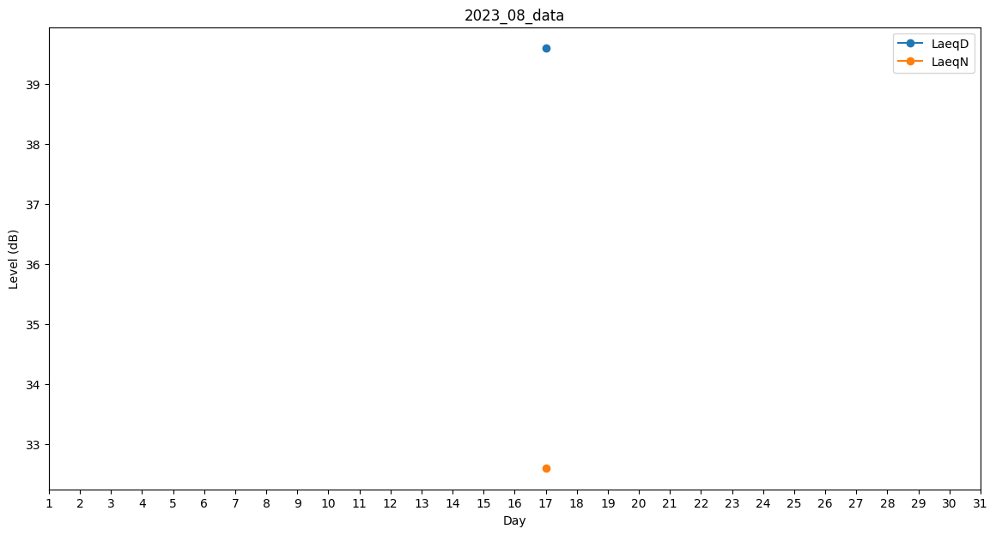
Day | LaeqD | LaeqN
1 | 34 | 0
2 | 0 | 32.6
3 | 39.3 | 0
4 | 0 | 0
5 | 34.9 | 0
6 | 0 | 0
7 | 0 | 0
8 | 0 | 41.7
9 | 31.9 | 0
10 | 32.5 | 0
11 | 0 | 0
12 | 0 | 0
13 | 0 | 0
14 | 0 | 34.1
15 | 0 | 0
16 | 0 | 0
17 | 39.6 | 32.6
18 | 0 | 0
19 | 0 | 0
20 | 0 | 0
21 | 0 | 0
22 | 0 | 0
23 | 37.7 | 0
24 | 0 | 0
25 | 30.4 | 0
26 | 0 | 0
27 | 0 | 0
28 | 45.6 | 0
29 | 0 | 0
30 | 0 | 0
31 | 0 | 45.8

